Sheet2
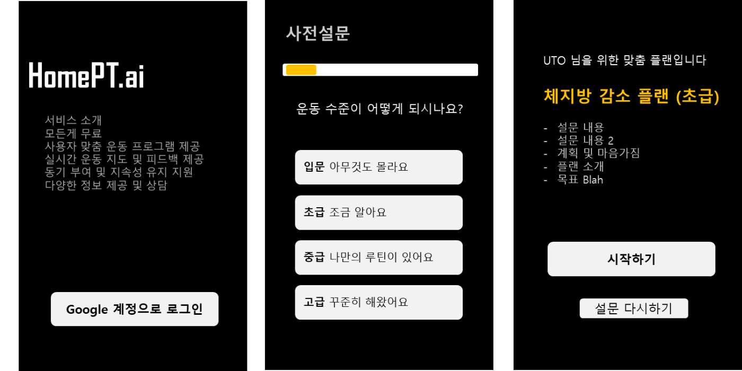
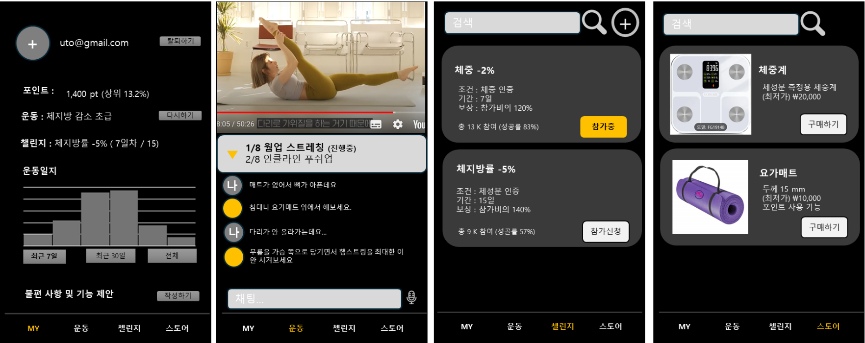

email_address | survey_answers | exercise_plan | my_point
gender |  | plan_start_datatime |  |  | chat_log | challenge | store
birth |  |  | my_challenges
 |  |  |  | chellenge_id

 |  |  | my_exercise_log
 |  |  |  | datatime
 |  |  |  | done_step

 |  |  | claim_user_id
 |  |  |  | claim_text

